상품제안서
뮤스트 프리미엄 구급함 | 상품코드: F04902

 |  |  |  |  |  |  | 02-412-0044 | www.easy1.co.kr
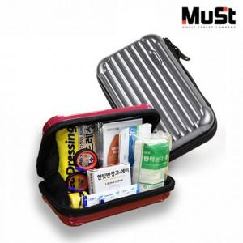

【상세/제작정보】 | 에폭시 스티커 인쇄+부착 16*16mm, 25*7.5mm/ 전사인쇄 40*60mm

【인쇄/포장옵션】 | 에폭시, 전사인쇄 / 포장지포장

【공급단가】 | 수량 | 100~ | 300~ | 500~ | 1,000~ | 3,000~
*VAT별도 | 단가 | 14,410원 | 14,180원 | 14,060원 | 13,940원 | 13,820원

【상품 URL】 | http://www.easy1.co.kr/src/goods_detail.php?gdno=4902

